4 Tablica 2 - Graf 2
Tablica 2: Struktura članova OMF-a prema dobi i spolu |  |  |  |  |  |  |  |  |  |  |  |  |  |  |  |  |  | Kolovoz 2017.
Table 2: Mandatory pension funds members age and sex structure |  |  |  |  |  |  |  |  |  |  |  |  |  |  |  |  |  | August 2017

 | Muškarci Male |  |  | Žene Female |  |  | Ukupno Total |  |  | Mjesečna promjena broja - muškarci Monthly change in number - Male |  |  | Mjesečna promjena broja - žene Monthly change in number - Female |  |  | Ukupna mjesečna promjena Total monthly change
Dob Age | Kategorije / Categories |  |  | Kategorije / Categories |  |  | Kategorije / Categories |  |  | Kategorije / Categories |  |  | Kategorije / Categories |  |  | Kategorije / Categories
 | A | B | C | A | B | C | A | B | C | A | B | C | A | B | C | A | B | C
≤ 18 | 11 | 1,892 | 11 | 4 | 1,229 | 4 | 15 | 3,121 | 15 | 1 | -197 | 0 | 2 | -172 | 0 | 25.00% | -10.57% | 0.00%
19 - 24 | 242 | 89,719 | 98 | 166 | 74,833 | 88 | 408 | 164,552 | 186 | -4 | -292 | 2 | 0 | -491 | 1 | -0.97% | -0.47% | 1.64%
25 - 29 | 409 | 120,126 | 52 | 279 | 113,866 | 80 | 688 | 233,992 | 132 | 2 | -268 | 2 | 0 | -545 | 0 | 0.29% | -0.35% | 1.54%
30 - 34 | 805 | 146,566 | 69 | 424 | 139,615 | 59 | 1,229 | 286,181 | 128 | -1 | -74 | -1 | 9 | -148 | 1 | 0.66% | -0.08% | 0.00%
35 - 39 | 852 | 154,470 | 75 | 373 | 146,741 | 80 | 1,225 | 301,211 | 155 | 2 | 244 | 0 | 0 | 124 | -3 | 0.16% | 0.12% | -1.90%
40 - 44 | 650 | 136,150 | 80 | 371 | 135,368 | 87 | 1,021 | 271,518 | 167 | 4 | 366 | -1 | 2 | 233 | 3 | 0.59% | 0.22% | 1.21%
45 - 49 | 481 | 115,256 | 101 | 224 | 122,107 | 110 | 705 | 237,363 | 211 | 10 | 188 | 0 | 9 | 182 | -1 | 2.77% | 0.16% | -0.47%
50 - 54 | 272 | 109,506 | 164 | 134 | 113,410 | 238 | 406 | 222,916 | 402 | 5 | 175 | 3 | -3 | 272 | -9 | 0.50% | 0.20% | -1.47%
55 - 59 | 0 | 42,318 | 255 | 0 | 30,476 | 8,009 | 0 | 72,794 | 8,264 | 0 | 1,254 | -9 | 0 | 1,233 | 122 |  | 3.54% | 1.39%
60 - 64 | 0 | 14 | 10,293 | 0 | 1 | 6,153 | 0 | 15 | 16,446 | 0 | 5 | 207 | 0 | 0 | 188 |  | 50.00% | 2.46%
≥ 65 | 0 | 0 | 256 | 0 | 0 | 120 | 0 | 0 | 376 | 0 | 0 | 51 | 0 | 0 | 19 |  |  | 22.88%
Ukupno Total | 3,722 | 916,017 | 11,454 | 1,975 | 877,646 | 15,028 | 5,697 | 1,793,663 | 26,482 | 19 | 1,401 | 254 | 19 | 688 | 321 | 0.67% | 0.12% | 2.22%
Sveukupno Total | 931,193 |  |  | 894,649 |  |  | 1,825,842 |  |  | 1,674 |  |  | 1,028 |  |  | 0.15%
Izvor / Source: Regos

Grafikon 2: Dobna i spolna struktura članova OMF-a po kategorijama fondova (A, B i C) |  |  |  |  |  |  |  |  |  |  |  |  | Kolovoz 2017.
Chart 2: OMF members age and sex structure by funds categories (A, B and C) |  |  |  |  |  |  |  |  |  |  |  |  | August 2017

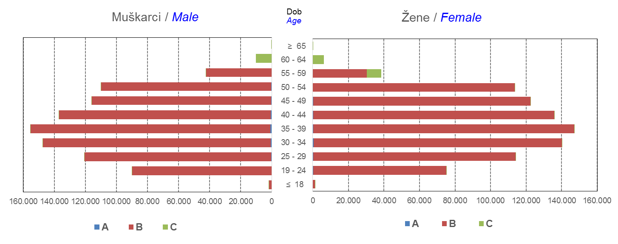

Izvor / Source: Regos
Sadržaj / Contents
 |  |  |  |  |  |  |  |  |  |  |  |  |  |  |  |  |  | stranica/page 4

10 Graf 5.1, 5.2, 5.3
Grafikon 5.1: Vrijednosti obračunskih jedinica OMF-ova kategorije A | Kolovoz 2017.
Chart 5.1: Values of category A OMFs' units of account | August 2017
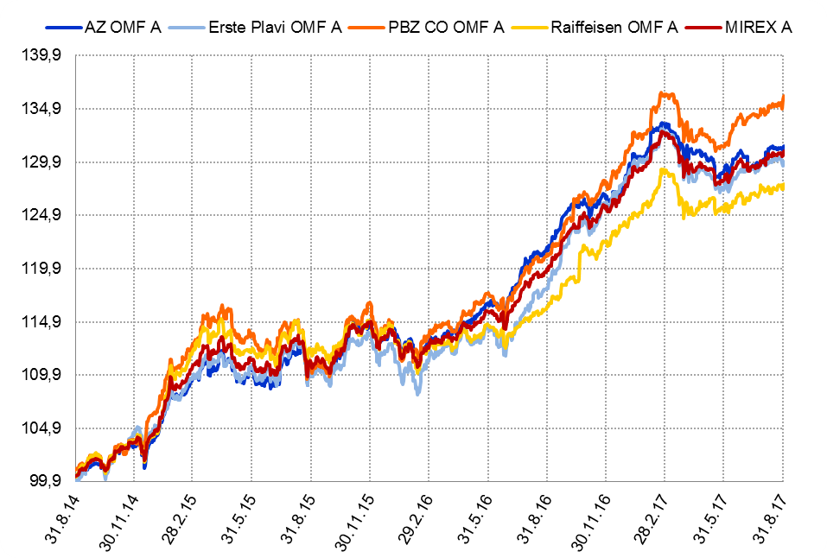

Izvor / Source: HANFA

Grafikon 5.2: Vrijednosti obračunskih jedinica OMF-ova kategorije B
Chart 5.2: Values of category B OMFs' units of account
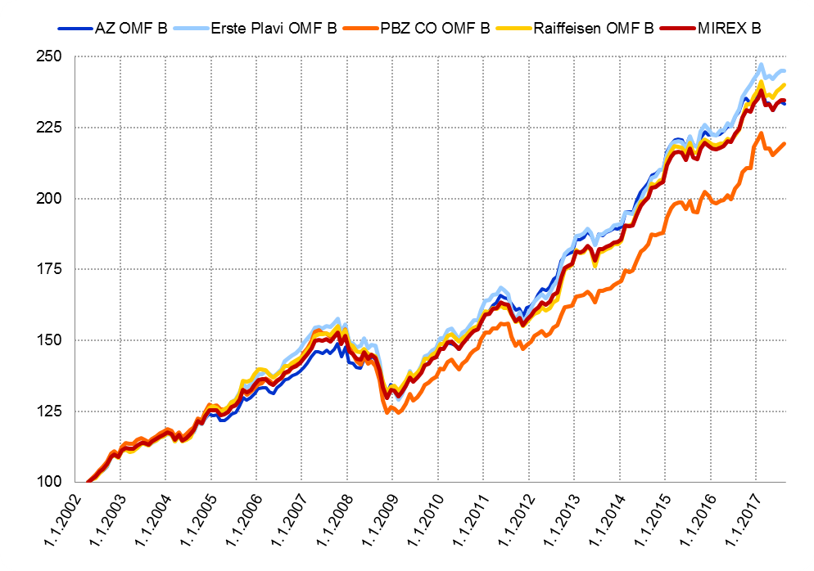

Izvor / Source: HANFA

Grafikon 5.3: Vrijednosti obračunskih jedinica OMF-ova kategorije C
Chart 5.3: Values of category C OMFs' units of account
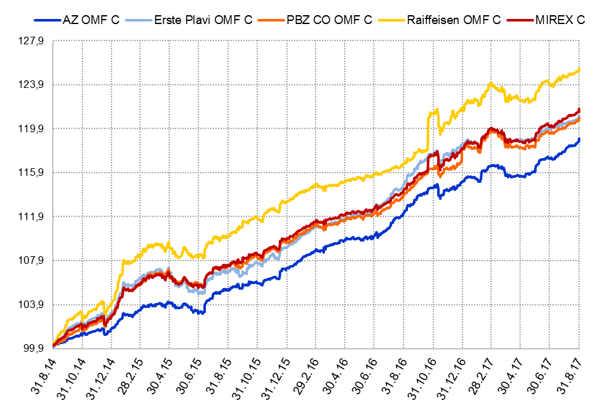

Izvor / Source: HANFA
Sadržaj / Contents
 | stranica / page 10

12 Tablica 13 - Graf 6
Tablica 13: Članstvo ODMF-ova1) |  |  |  |  |  |  | Kolovoz 2017.
Table 13: ODMFs' Membership1) |  |  |  |  |  |  | August 2017

Članstvo / Membership | AZ benefit ODMF | AZ profit ODMF | Croatia osiguranje ODMF | Erste Plavi Expert ODMF | Erste Plavi Protect ODMF | Raiffeisen ODMF | Ukupno Total
Početak razdoblja Beginning of the period | 38,259 | 100,882 | 24,799 | 19,923 | 22,990 | 63,771 | 270,624
Udjel Share | 14.14% | 37.28% | 9.16% | 7.36% | 8.50% | 23.56% | 100.00%
Novi članovi New members | 412 | 337 | 114 | 106 | 264 | 432 | 1,665
Mirovina Retirement | 8 | 17 | 23 | 3 | 0 | 17 | 68
Smrt Death | 9 | 6 | 1 | 1 | 1 | 2 | 20
Ostalo Other | 115 | 118 | 0 | 20 | 181 | 158 | 592
Ukupan prestanak članstva Membership termination total | 132 | 141 | 24 | 24 | 182 | 177 | 680
Kraj razdoblja End of the period | 38,539 | 101,078 | 24,889 | 20,005 | 23,072 | 64,026 | 271,609
Udjel Share | 14.19% | 37.21% | 9.16% | 7.37% | 8.49% | 23.57% | 100.00%
Izvor / Source: DMD-ovi / DMDs
1) Preliminarni podaci / Preliminary data

Grafikon 6: Udjel ODMFova u ukupnom broju članova |  |  |  |  |  |  | Kolovoz 2017.
Chart 6: ODMFs' shares in total membership |  |  |  |  |  |  | August 2017
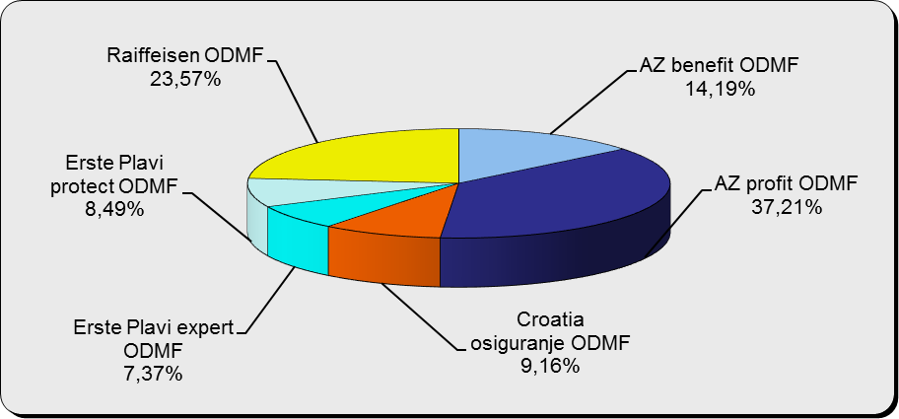

Izvor / Source: DMD-ovi / DMDs

Sadržaj / Contents

 |  |  |  |  |  |  | stranica / page 12

13 Tablica 14 - Graf 7
Tablica 14: Struktura članova ODMF-a prema dobi i spolu |  |  |  |  |  | KVARTALNI PODACI za: |  |  | LIPANJ 2017.
Table 14: Open voluntary pension funds members age and sex structure |  |  |  |  |  | QUARTERLY DATA for: |  |  | JUNE 2017

 |  | Lipanj 2017. |  |  | Ožujak 2017. |  | Kvartalna promjena Quarterly change
 |  | June 2017 |  |  | March 2017 |  | Brojčana / In number |  | Relativna Relative
Dob Age | Muškarci Male | Žene Female | Ukupno Total | Muškarci Male | Žene Female | Ukupno Total | Muškarci Male | Žene Female | Ukupno Total
≤ 18 | 877 | 811 | 1,688 | 878 | 800 | 1,678 | -1 | 11 | 0.60%
19 - 24 | 3,852 | 2,387 | 6,239 | 3,653 | 2,307 | 5,960 | 199 | 80 | 4.68%
25 - 29 | 11,242 | 7,503 | 18,745 | 11,302 | 7,570 | 18,872 | -60 | -67 | -0.67%
30 - 34 | 18,763 | 13,797 | 32,560 | 18,492 | 13,718 | 32,210 | 271 | 79 | 1.09%
35 - 39 | 21,360 | 17,713 | 39,073 | 21,021 | 17,469 | 38,490 | 339 | 244 | 1.51%
40 - 44 | 20,375 | 18,756 | 39,131 | 19,979 | 18,546 | 38,525 | 396 | 210 | 1.57%
45 - 49 | 18,361 | 19,305 | 37,666 | 17,948 | 18,965 | 36,913 | 413 | 340 | 2.04%
50 - 59 | 28,433 | 31,156 | 59,589 | 27,656 | 30,182 | 57,838 | 777 | 974 | 3.03%
60 - 69 | 12,315 | 13,658 | 25,973 | 11,825 | 13,007 | 24,832 | 490 | 651 | 4.59%
70 - 84 | 3,226 | 4,586 | 7,812 | 2949 | 4227 | 7,176 | 277 | 359 | 8.86%
≥ 85 | 207 | 317 | 524 | 188 | 293 | 481 | 19 | 24 | 8.94%
Ukupno Total | 139,011 | 129,989 | 269,000 | 135,891 | 127,084 | 262,975 | 3,120 | 2,905 | 2.29%
Izvor / Source: DMD-ovi / DMDs

Grafikon 7: Dobna i spolna struktura članova ODMF-a na dan 30. lipnja 2017.
Chart 7: ODMF members age and sex structure as at 30 June 2017

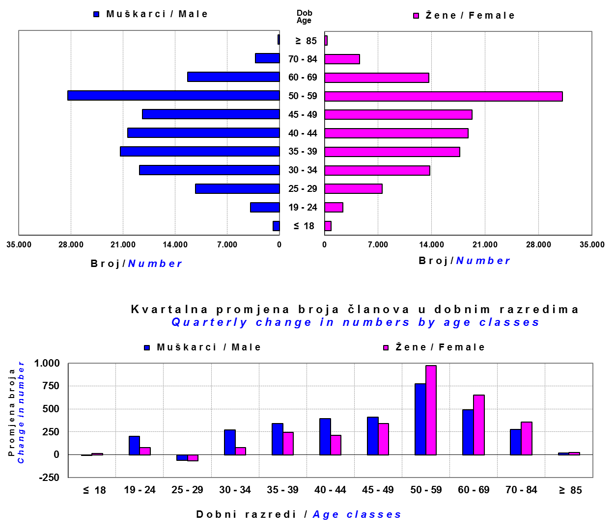

Izvor / Source: DMD-ovi / DMDs

Sadržaj / Contents

 |  |  |  |  |  |  |  |  | stranica/page 13

14 Tablica 15 - Graf 8
Tablica 15: Bruto mirovinski doprinosi uplaćeni ODMF-ovima1) |  |  |  |  | Kolovoz 2017.
Table 15: Gross pension contributions paid to ODMFs1) |  |  |  |  | August 2017

 |  |  |  | u tisućama kuna / in thousand HRK
Otvoreni dobrovoljni mirovinski fond Open voluntary pension fund | Bruto mirovinski doprinosi / Gross pension contributions
 | Kolovoz 2017. | Srpanj 2017. | Mjesečna promjena | Sveukupno od početka djelovanja 2) | Prirast ukupnih bruto doprinosa u tekućem mjesecu
 | August 2017 | July 2017 | Monthly change | Grand total since the start of activity 2) | Total net contributions growth in current month
AZ benefit ODMF | 7,561 | 7,822 | -3.34% | 582,122 | 1.32%
AZ profit ODMF | 10,016 | 11,468 | -12.66% | 1,433,911 | 0.70%
Croatia osiguranje ODMF | 1,486 | 1,751 | -15.11% | 248,961 | 0.60%
Erste Plavi Expert ODMF | 1,484 | 1,348 | 10.11% | 224,886 | 0.66%
Erste Plavi Protect ODMF | 3,451 | 2,780 | 24.14% | 189,338 | 1.86%
Raiffeisen ODMF | 7,481 | 8,081 | -7.43% | 1,178,704 | 0.64%
Ukupno / Total | 31,479 | 33,249 | -5.32% | 3,857,922 | 0.82%
Izvor / Source: DMD-ovi / DMDs
1) Bruto doprinosi jednaki su ukupno uplaćenim doprinosima članova dobrovoljnih mirovinskih fondova, prije odbitka naknade DMD-ova od uplaćenih doprinosa.
1) Gross contribution is a contribution paid in by members of a voluntary pension fund which includes DMDs' entry fee.
2) U ukupnim uplatama iskazana su i uplaćena sredstva državnog poticaja.
2) Total net contributions include state subsidies.

Grafikon 8: Mjesečna promjena bruto mirovinskih doprinosa uplaćenih ODMF-ovima |  |  |  |  | Kolovoz 2017.
Chart 8: Monthly change of gross pension contributions paid to ODMFs |  |  |  |  | August 2017

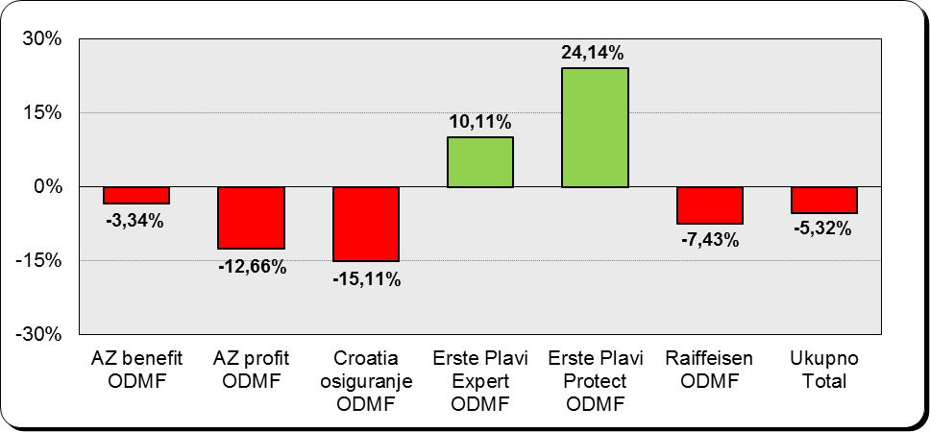

Izvor / Source: DMD-ovi / DMDs

Sadržaj / Contents

 |  |  |  |  | stranica / page 14

15 Tablica 16 - Graf 9,10
Tablica 16: Neto imovina ODMF-ova |  |  |  |  |  | Kolovoz 2017.
Table 16: ODMFs' net assets |  |  |  |  |  | August 2017

 |  |  |  |  |  | u tisućama kuna / in thousand HRK
Naziv fonda Fund's name | Neto imovina / Net assets
 | Kolovoz 2017. |  | Srpanj 2017. |  | Promjena
 | August 2017 |  | July 2017 |  | Change
 | Iznos | Udjel | Iznos | Udjel | U iznosu | Relativna
 | Amount | Share | Amount | Share | Amount | Relative
AZ benefit ODMF | 497,816 | 13.64% | 491,154 | 13.53% | 6,661 | 1.36%
AZ profit ODMF | 1,456,265 | 39.91% | 1,453,972 | 40.06% | 2,293 | 0.16%
Croatia osiguranje ODMF | 199,692 | 5.47% | 197,940 | 5.45% | 1,752 | 0.88%
Erste Plavi Expert ODMF | 234,546 | 6.43% | 233,488 | 6.43% | 1,058 | 0.45%
Erste Plavi Protect ODMF | 157,222 | 4.31% | 154,131 | 4.25% | 3,091 | 2.01%
Raiffeisen ODMF | 1,103,346 | 30.24% | 1,098,582 | 30.27% | 4,764 | 0.43%
Ukupno / Total | 3,648,886 | 100.00% | 3,629,267 | 100.00% | 19,619 | 0.54%
Izvor /Source: HANFA

Grafikon 9: Udjeli pojedinih ODMF-ova u ukupnoj neto imovini |  |  |  |  |  | Kolovoz 2017.
Chart 9: ODMFs' shares in total net assets |  |  |  |  |  | August 2017

Izvor /Source: HANFA

Grafikon 10: Mjesečna promjena neto imovine ODMF-ova |  |  |  |  |  | Kolovoz 2017.
Chart 10: ODMFs net assets monthly change |  |  |  |  |  | August 2017

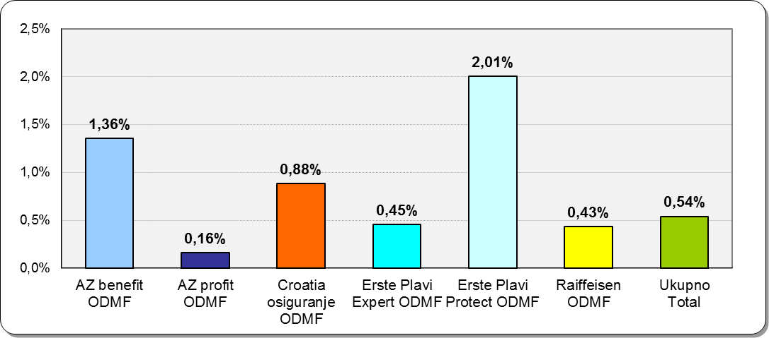

Izvor /Source: HANFA

Sadržaj / Contents
 |  |  |  |  |  | stranica / page 15

19 Tablica 20 - Graf 11
Tablica 20: Struktura članova ZDMF- ova prema dobi i spolu |  |  |  |  |  | KVARTALNI PODACI za: |  |  | LIPANJ 2017.
Table 20: Closed voluntary pension funds members age and sex structure |  |  |  |  |  | QUARTERLY DATA for: |  |  | JUNE 2017

 |  | Lipanj 2017. |  |  | Ožujak 2017. |  | Kvartalna promjena Quarterly change
 |  | June 2017 |  |  | March 2017 |  | Brojčana / In number |  | Relativna Relative
Dob Age | Muškarci Male | Žene Female | Ukupno Total | Muškarci Male | Žene Female | Ukupno Total | Muškarci Male | Žene Female | Ukupno Total
≤ 18 | 3 | 2 | 5 | 3 | 0 | 3 | 0 | 2 | 66.67%
19 - 24 | 136 | 108 | 244 | 138 | 110 | 248 | -2 | -2 | -1.61%
...
60 - 69 | 1,369 | 692 | 2,061 | 1,363 | 684 | 2,047 | 6 | 8 | 0.68%
70 - 84 | 90 | 17 | 107 | 90 | 17 | 107 | 0 | 0 | 0.00%
≥ 85 | 2 | 2 | 4 | 2 | 2 | 4 | 0 | 0 | 0.00%
Ukupno Total | 15,678 | 14,054 | 29,732 | 15,495 | 13,900 | 29,395 | 183 | 154 | 1.15%
Izvor / Source: DMD-ovi / DMDs

Grafikon 11: Dobna i spolna struktura članova ZDMF- ova na dan 30. lipnja 2017.
Chart 11: ZDMF members age and sex structure as at 30 June 2017

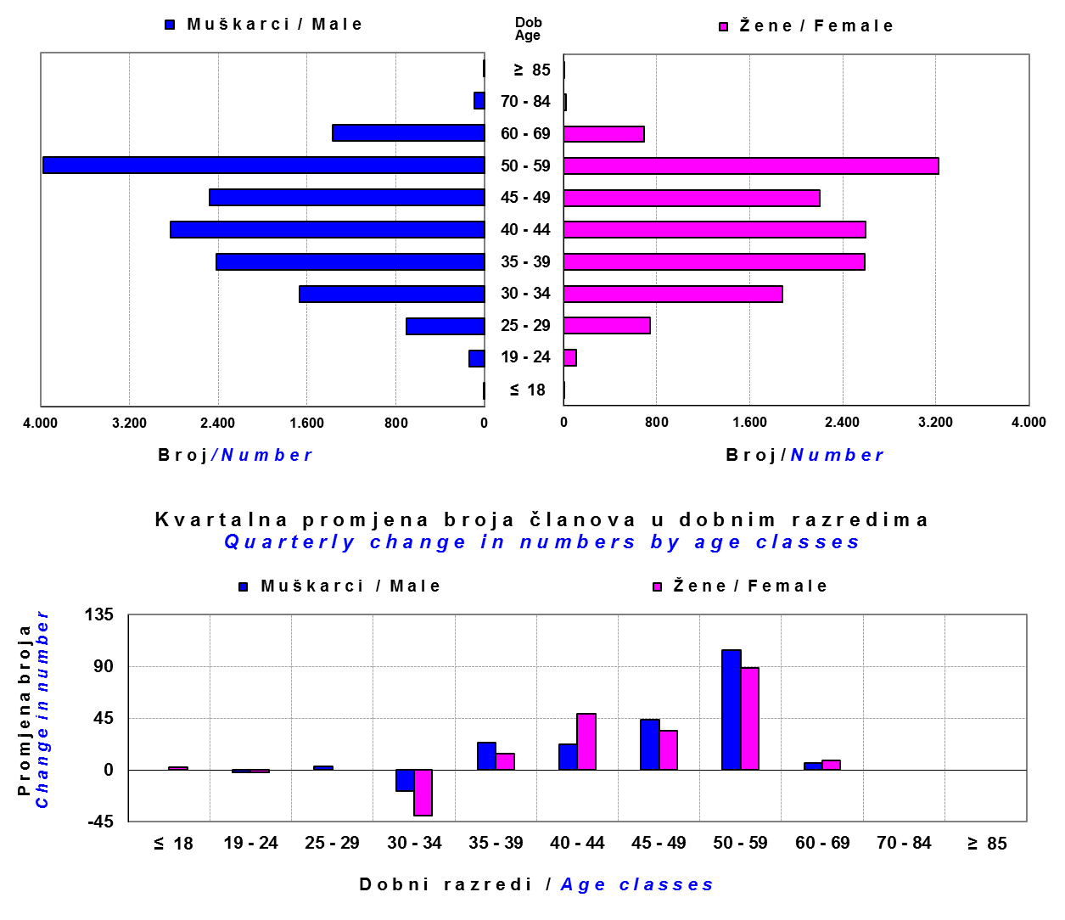

Izvor / Source: DMD-ovi / DMDs

Sadržaj / Contents

 |  |  |  |  |  |  |  |  | stranica / page 19

20 Tablica 21 - Graf 12
...
Grafikon 12: Mjesečni prinosi ZDMF-ova | Kolovoz 2017.
Chart 12: ZDMF monthly rates of return | August 2017

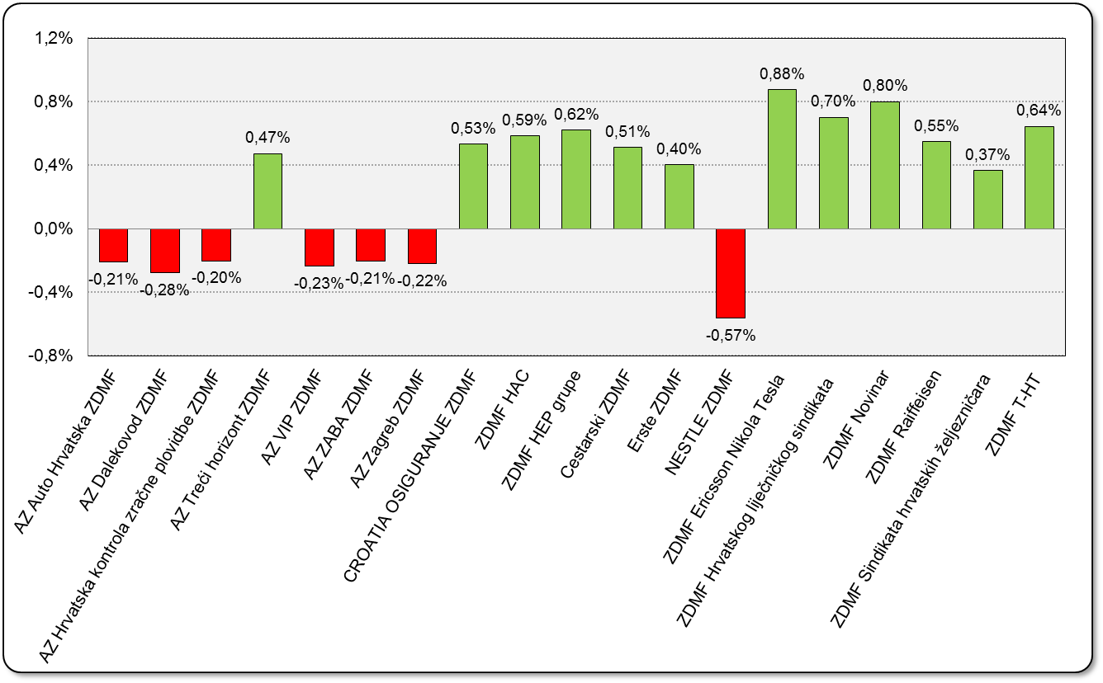

Izvor / Source: HANFA

Sadržaj / Contents

 | stranica / page 20

21 Tablica 22,23 - Graf 13,14
...
 |  |  | Izvor / Source: HANFA

Tablica 23: Broj korisnika i broj ugovora u zadnjih godinu dana |  |  | Grafikon 14: Broj korisnika i broj ugovora u zadnjih godinu dana | Kvartalni podaci Quarterly data
Table 23: Number of pensioners and contracts over the past year |  |  | Chart 14: Number of pensioners and contracts over the past year
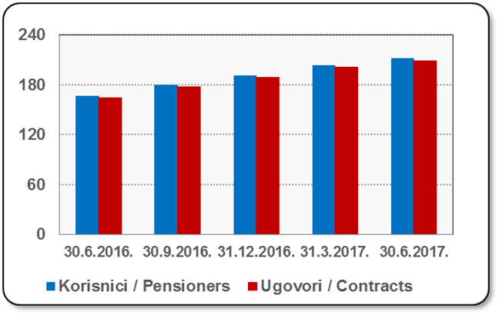
Mjesec Month | Korisnici Pensioners | Ugovori Contracts
30.6.2016. | 166 | 164
30.9.2016. | 179 | 177
31.12.2016. | 191 | 189
31.3.2017. | 203 | 201
30.6.2017. | 211 | 209
Izvor / Source: HANFA

 |  |  | Izvor / Source: HANFA

Sadržaj / Contents
...

22 Tablica 24,25 - Graf 15,16
...
 |  |  | Izvor / Source: HANFA

Tablica 25: Broj korisnika i broj ugovora u zadnjih godinu dana |  |  | Grafikon 16: Broj korisnika i broj ugovora u zadnjih godinu dana | Kvartalni podaci Quarterly data
Table 25: Number of pensioners and contracts over the past year |  |  | Chart 16: Number of pensioners and contracts over the past year

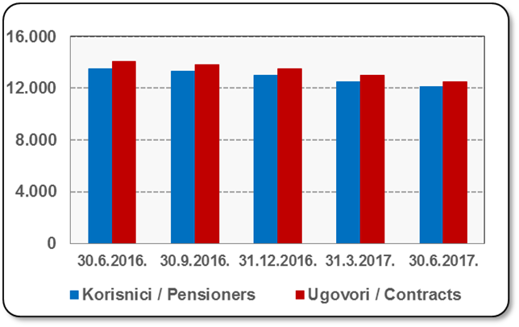
Mjesec Month | Korisnici Pensioners | Ugovori Contracts
30.6.2016. | 13,535 | 14,097
30.9.2016. | 13,312 | 13,851
31.12.2016. | 13,006 | 13,515
31.3.2017. | 12,522 | 12,981
30.6.2017. | 12,098 | 12,525
Izvor / Source: HANFA

 |  |  | Izvor / Source: HANFA

Sadržaj / Contents
...

24 Tablica 27 - Graf 17
...
 | * u tisućama kuna / in thousand HRK
23 | Životna osiguranja kod kojih osiguranik na sebe preuzima investicijski rizik Assurance/insurance linked with units of investment funds - unit-linked | 44,217 | 364,003 | 3,103 | 107,003
24 | Tontine Tontine | - | - | - | -
25 | Osiguranje s kapitalizacijom isplate Assurance with paid-up sum assured | - | - | - | -
 | UKUPNO (neživotna osiguranja, vrste 01 - 18) TOTAL (non-life insurance, lines 01 -18) | 5,811,926 | 4,299,715 | 2,186,157 | 1,921,564
 | UKUPNO (životna osiguranja, vrste 19 - 25) TOTAL (life assurance 19 - 25) | 1,491,005 | 1,944,700 | 38,155 | 1,291,342
 | UKUPNO / TOTAL | 7,302,931 | 6,244,415 | 2,224,312 | 3,212,906
Izvor / Source: HANFA

Grafikon 17: Udio bruto zaračunate premije po vrstama osiguranja
Chart 17: Gross Written Premium by Line of Insurance
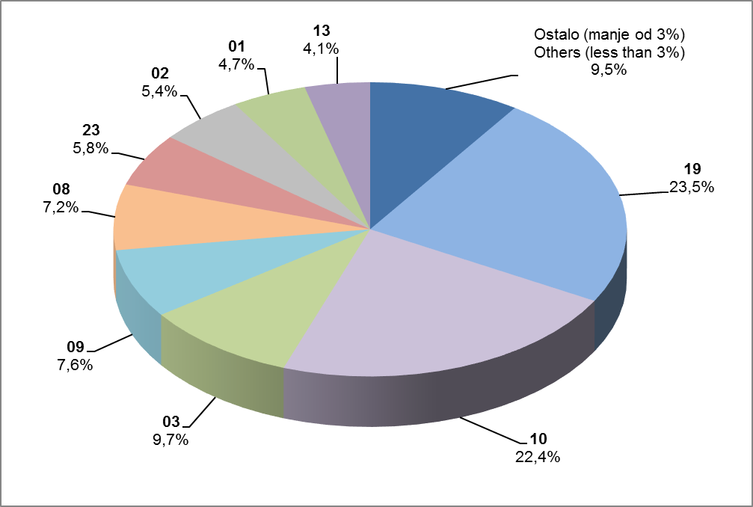

Izvor / Source: HANFA

- Promijenjen naziv vrste osiguranja 18 Putno osiguranje / Travel insurance
- Promijenjen naziv vrste osiguranja 21 Dodatna osiguranja uz životno osiguranje
Supplementary insurance linked with life assurance policy
- Promijenjen naziv vrste osiguranja 22 Osiguranje za slučaj vjenčanja ili rođenja / Marriage and birth assurance
- Promijenjen naziv vrste osiguranja 23 Životna osiguranja kod kojih osiguranik na sebe preuzima investicijski rizik
Assurance/insurance linked with units of investment funds - unit-linked

Sadržaj / Contents
...

25 Graf 18
Grafikon 18: Udio zaračunate bruto premije i likvidiranih šteta po društvima za osiguranje po vrstama osiguranja za period od 1. siječnja do 31. kolovoza 2017.
Chart 18: Share of written premium and claims settled per line of insurances for the period 1 January - 31 August 2017
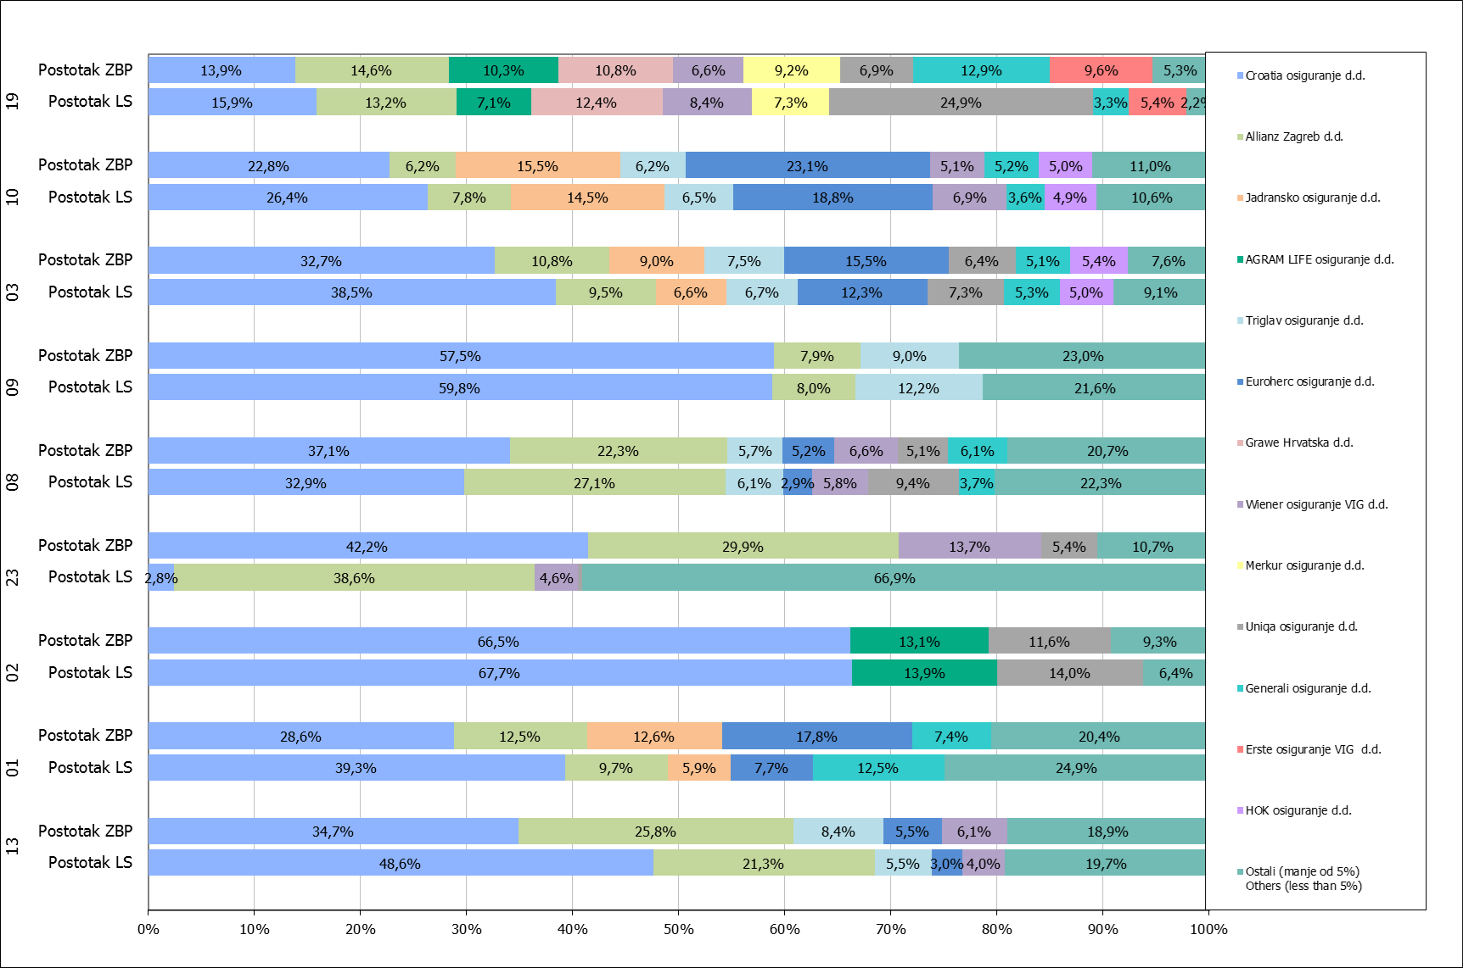

Izvor / Source: HANFA

Napomena: Grafikon prikazuje društva za osiguranje sa zaračunatom bruto premijom većom od 5% ukupne zaračunate bruto premije u promatranoj vrsti osiguranja.
Grafikon prikazuje samo vrste osiguranja sa zaračunatom bruto premijom većom od 3% ukupne zaračunate bruto premije tržišta osiguranja u RH.
Kratice ZBP i LŠ redom predstavljaju zaračunatu bruto premijiu i likvidirane štete

Note:The chart represents insurance companies with written premium greater then 5% of total written premium of the presented line of insurance.
Chart represents lines of insurance with written premium greater then 3% of total written premium of Croatian insurance market.
Abbreviations ZBP and LŠ stands for written premium and claims settled respectively.

Vrste osiguranja / line of insurance:
...

